Login
Test Case ID | Test Scenario | Test Case Title | Pre-requisites | Test Steps | Test Data | Actual Result | Screenshot
TC_LF_001 | (TS_002) Fungsi Login | Validasi masuk ke Aplikasi menggunakan kredensial yang valid | 1. Buka URL Aplikasi (https://localhost/opencart1) di Browser apa pun yang didukung 2. Kredensial masuk untuk akun yang ada diperlukan | 1. Klik Dropmenu 'My Account' 2. Klik opsi 'Login' (Validasi ER-1) 3. Masukkan alamat email yang valid ke dalam kolom 'Alamat E-Mail' - <Refer Test Data> 4. Masukkan kata sandi yang valid ke kolom 'Password' - <Refer Test Data> 5. Klik tombol 'Login' (Validasi ER-2) | Alamat Email - jonatan@gmail.com Kata sandi - 12345 | User masuk kedalam halaman akun | 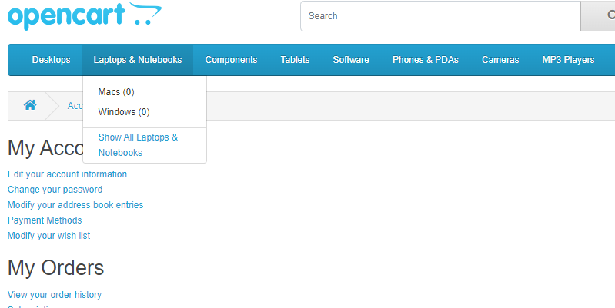
TC_LF_002 | (TS_002) Fungsi Login | Validasi login ke Aplikasi menggunakan kredensial yang tidak valid (yaitu alamat email tidak valid dan Kata Sandi Tidak Valid) | 1. Buka URL Aplikasi (https://localhost/opencart1) di Browser apa pun yang didukung | 1. Klik Dropmenu 'My Account' 2. Klik opsi 'Login' 3. Masukkan alamat email yang tidak valid ke dalam kolom 'Alamat Email' - <Refer Test Data> 4. Masukkan kata sandi yang tidak valid ke dalam kolom 'Password' - <Refer Data Test> 5. Klik tombol 'Login' (Validasi ER-1) | Alamat Email - jonatan123@gmail.com Kata sandi - 123456 | 1. User tidak dapat masuk kehalaman akun 2. Muncul pesan peringatan "Warning: No match for E-Mail Address and/or Password" | 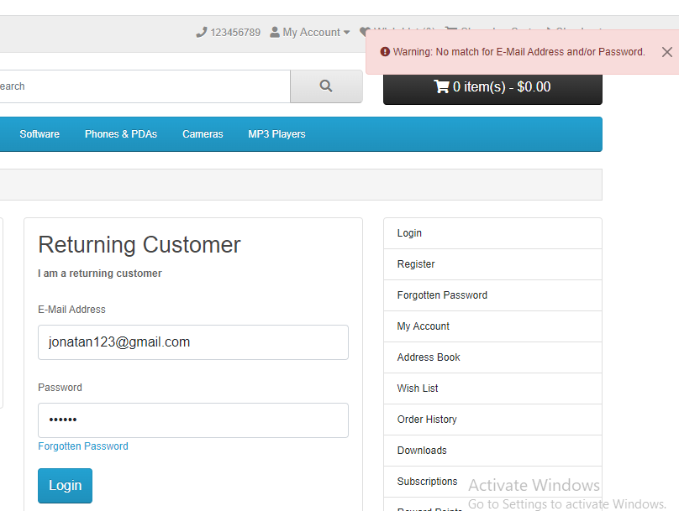
TC_LF_003 | (TS_002) Fungsi Login | Validasi login ke Aplikasi menggunakan alamat email yang tidak valid dan Password yang valid | 1. Buka URL Aplikasi (https://localhost/opencart1) di Browser apa pun yang didukung | 1. Klik Dropmenu 'My Account' 2. Klik opsi 'Login' 3. Masukkan alamat email yang tidak valid ke kolom 'Alamat E-Mail' - <Refer Test Data> 4. Masukkan kata sandi yang valid ke kolom 'Password' - <Refer Data Test> 5. Klik tombol 'Login' (Validasi ER-1) | Alamat Email - jonatan123@gmail.com Kata sandi - 12345 | 1. User tidak dapat masuk kehalaman akun 2. Muncul pesan peringatan "Warning: No match for E-Mail Address and/or Password" | 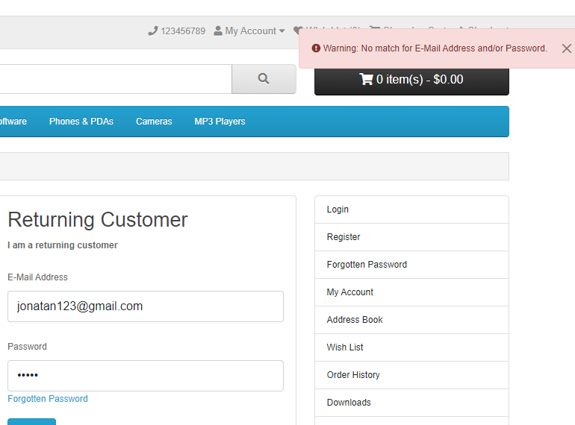
TC_LF_004 | (TS_002) Fungsi Login | Validasi login ke Aplikasi menggunakan alamat email yang valid dan Kata Sandi yang tidak valid | 1. Buka URL Aplikasi (https://localhost/opencart1) di Browser apa pun yang didukung | 1. Klik Dropmenu 'My Account' 2. Klik opsi 'Login' 3. Masukkan alamat email yang valid ke kolom 'Alamat E-Mail' - <Refer Test Data> 4. Masukkan kata sandi yang tidak valid ke kolom 'Password' - <Refer Data Test> 5. Klik tombol 'Login' (Validasi ER-1) | Alamat Email - jonatan123@gmail.com Kata sandi - 123456 | 1. User tidak dapat masuk kehalaman akun 2. Muncul pesan peringatan "Warning: No match for E-Mail Address and/or Password" | 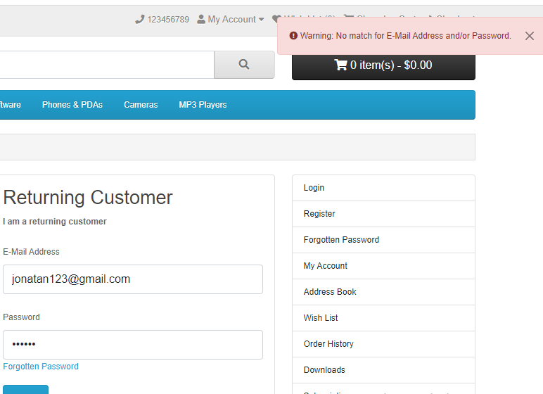
TC_LF_005 | (TS_002) Fungsi Login | Validasi masuk ke Aplikasi tanpa memberikan kredensial apa pun | 1. Buka URL Aplikasi (https://localhost/opencart1) di Browser apa pun yang didukung | 1. Klik pada Dropmenu 'Akun Saya' 2. Klik pada opsi 'Login' 3. Jangan memasukkan apapun ke dalam kolom 'Alamat Email' 4. Jangan memasukkan apapun ke dalam kolom 'Password' 5. Klik pada Tombol 'Login' (Validasi ER-1) | Tak diterapkan |  | 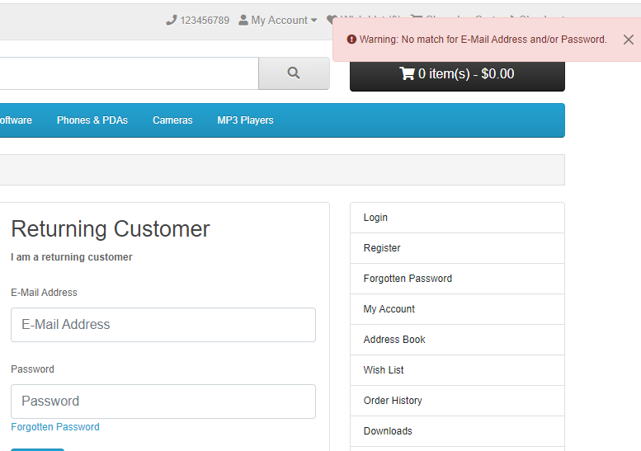
TC_LF_006 | (TS_002) Fungsi Login | Validasi tautan 'Forgotten password' tersedia di halaman Login dan dapat berfungsi | 1. Buka URL Aplikasi (https://localhost/opencart1) di Browser apa pun yang didukung | 1. Klik Dropmenu 'My account' 2. Klik opsi 'Login' (ER-1) 3. Klik link 'Lupa Kata Sandi' (ER-2) | Tak diterapkan | User akan dibawa ke halaman lupa password | 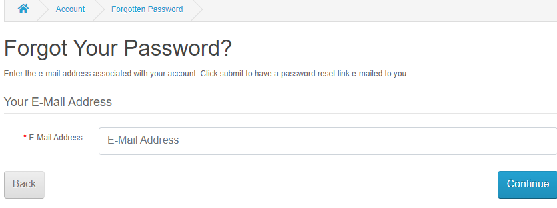
TC_LF_007 | (TS_002) Fungsi Login | Validasi login ke Aplikasi menggunakan tombol Keyboard (Tab dan Enter) | 1. Buka URL Aplikasi (https://localhost/opencart1) di Browser apa pun yang didukung | 1. Klik pada Dropmenu 'My account' 2. Klik pada opsi 'Login' 3. Tekan tombol keyboard Tab sampai kontrol datang ke kolom teks Alamat E-Mail dan masukkan alamat email yang valid - <Refer Test Data> 4. Tekan Tombol keyboard Tab untuk memindahkan kontrol ke bidang teks Kata Sandi dan masukkan kata sandi yang valid - <Refer Test Data> 5. Tekan tombol keyboard Tab sampai kontrol muncul tombol 'Login' dan tekan tombol 'Enter' untuk mengirim (ER-1) | Tak diterapkan | User berhasil masuk dan dibawa ke halaman akun | 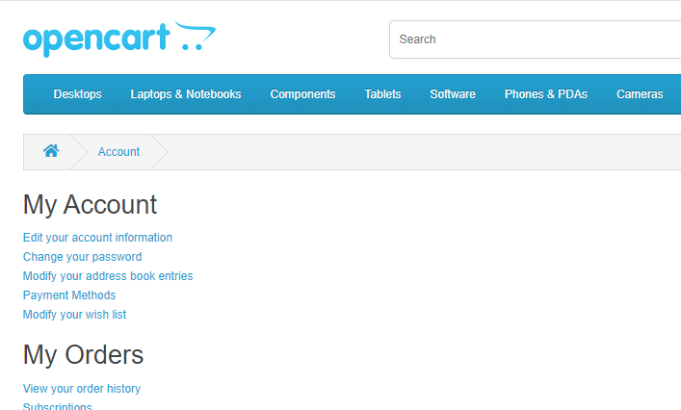
TC_LF_008 | (TS_002) Fungsi Login | Validasi teks field Alamat E-Mail dan Kata Sandi di halaman Login memiliki teks placeholder | 1. Buka URL Aplikasi (https://localhost/opencart1) di Browser apa pun yang didukung | 1. Klik Dropmenu 'my account' 2. Klik opsi 'Login' (ER-1) | Tak diterapkan | Pada halaman tersebut akan ditampilkan pengisian untuk email adress dan password | 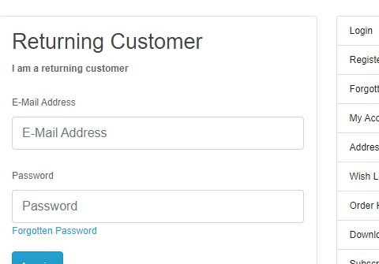
TC_LF_009 | (TS_002) Fungsi Login | Validasi Masuk ke Aplikasi dan jelajahi kembali menggunakan tombol kembali Browser | 1. Buka URL Aplikasi (https://localhost/opencart1) di Browser apa pun yang didukung | 1. Klik pada Dropmenu 'my account' 2. Klik pada opsi 'Login' 3. Masukkan alamat email yang valid ke dalam kolom 'Alamat Email' - <Refer Test Data> 4. Masukkan kata sandi yang valid ke dalam kolom 'Password' - <Refer Test Data> 5. Klik tombol 'Login' 6. Klik tombol kembali Browser (ER-1) | Alamat Email - jonatan@gmail.com Kata sandi - 12345 | 1. Jika tanda back pada browser ditekan sekali maka akun akan tetap berada pada halaman akun 2. jika tanda back pada browser ditekan 2 kali maka akun akan keluar | 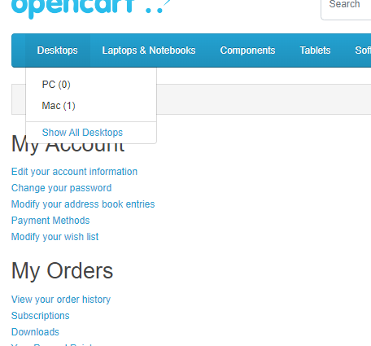 1 | 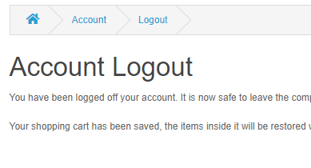 2
TC_LF_010 | (TS_002) Fungsi Login | Validasi Logout dari Aplikasi dan browsing kembali menggunakan tombol kembali Browser | 1. Buka URL Aplikasi (https://localhost/opencart1) di Browser apa pun yang didukung | 1. Klik Dropmenu 'My account' 2. Klik opsi 'Login' 3. Masukkan alamat email yang valid ke kolom 'Alamat E-Mail' - <Refer Test Data> 4. Masukkan kata sandi yang valid ke kolom 'Password' - <Refer Test Data> 5. Klik tombol 'Login' 6. Klik dropmenu 'My Account' dan pilih opsi 'Logout' 7. Klik tombol kembali Browser (ER-1) | Alamat Email - jonatan@gmail.com Kata sandi - 12345 | Tidak dapat login kembali | 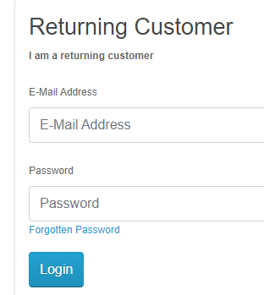
TC_LF_011 | (TS_002) Fungsi Login | Validasi masuk ke Aplikasi menggunakan kredensial tidak aktif | 1. Buka URL Aplikasi (https://localhost/opencart1) di Browser apa pun yang didukung | 1. Klik pada Dropmenu 'My account' 2. Klik pada opsi 'Login' 3. Masukkan alamat email yang valid dari akun yang tidak aktif ke dalam bidang 'Alamat Email' - <Refer Test Data> 4. Masukkan kata sandi yang valid dari akun yang tidak aktif masukkan ke kolom 'Password' - <Refer Test Data> 5. Klik tombol 'Login' (ER-1) | Data Uji untuk ini tertunda | Hasil belum diketahui
TC_LF_012 | (TS_002) Fungsi Login | Validasi jumlah upaya login yang gagal | 1. Buka URL Aplikasi (https://localhost/opencart1) di Browser apa pun yang didukung | 1. Klik Dropmenu 'My account' 2. Klik opsi 'Login' 3. Masukkan alamat email yang tidak valid ke dalam kolom 'Alamat Email' - <Refer Test Data> 4. Masukkan kata sandi yang tidak valid ke dalam kolom 'Password' - <Refer Test Data> 5. Klik tombol 'Login' 6. Ulangi Langkah 5 sebanyak 4 kali lagi (ER-1) | Alamat Email - jonatan123@gmail.com Kata sandi - 123456 | 1. Tidak dapat login 2. Muncul pesan peringatan | 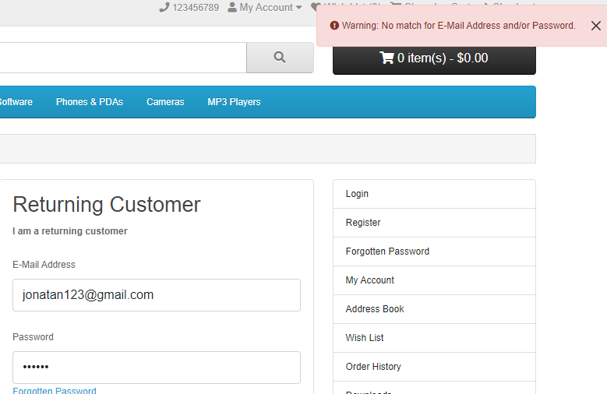
TC_LF_013 | (TS_002) Fungsi Login | Validasi teks ke dalam field "password " diaktifkan untuk menyembunyikan visibilitasnya | 1. Buka URL Aplikasi (https://localhost/opencart1) di Browser apa pun yang didukung | 1. Klik Dropmenu 'My account' 2. Klik opsi 'Login' 3. Masukkan teks apa saja ke dalam kolom 'Password' (ER-1) | kata sandi : sdfgdtfjthdgf | Muncul pesan peringatan dan user tidak dapat masuk ke halaman akun | 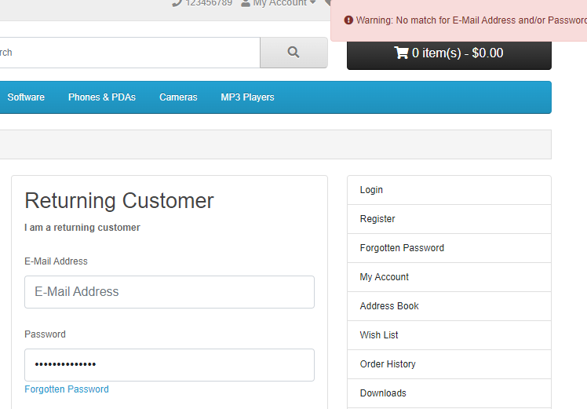
TC_LF_014 | (TS_002) Fungsi Login | Validasi penyalinan teks yang dimasukkan ke dalam text field "password" | 1. Buka URL Aplikasi (https://localhost/opencart1) di Browser apa pun yang didukung | 1. Klik pada Dropmenu 'My account' 2. Klik opsi 'Login' 3. Masukkan teks apa saja ke dalam text field "password" 4. Pilih teks yang dimasukkan ke dalamtext field "password", klik kanan untuk memilih opsi 'Salin' ( ER-1) 5. Pilih teks yang dimasukkan ke dalam kolom 'Password' dan tekan (Ctrl+C) shorcut untuk menyalin (ER-2) | kata sandi : sdfgdtfjthdgf | 1. Tanda copy pada right click tidak diaktifkan 2. password tidak dapat di copy
TC_LF_015 | (TS_002) Fungsi Login | Validasi Kata Sandi tidak terlihat di Sumber Halaman | 1. Buka URL Aplikasi (https://localhost/opencart1) di Browser apa pun yang didukung | 1. Klik pada Dropmenu 'My account' 2. Klik pada opsi 'Login' 3. Masukkan teks apa saja ke dalam kolom 'Password' 4. Periksa kolom teks Password (ER-1) 5. Klik tombol 'Login' dan periksa text field "password"(ER-1) | kata sandi : sdfgdtfjthdgf | password pada halaman source tidak akan visible
TC_LF_016 | (TS_002) Fungsi Login | Validasi Masuk ke Aplikasi setelah mengubah kata sandi | 1. Buka URL Aplikasi (https://localhost/opencart1) di Browser apa pun yang didukung | 1. Klik Dropmenu 'My account' 2. Klik opsi 'Login' (Validasi ER-1) 3. Masukkan alamat email yang valid ke dalam kolom 'Alamat E-Mail' - <Refer Test Data> 4. Masukkan kata sandi yang valid ke kolom 'Password' - <Refer Test Data> 5. Klik tombol 'Login' 6. Klik link 'Change your password' 7. Masukkan password baru ke kolom 'Password' dan 'Password Confirm' 8. Klik ' Tombol Lanjutkan' 9. Klik pada Dropmenu 'my account' dan pilih opsi 'Logout' 10. Ulangi langkah 1 hingga 5 (ER-1) 11. Masukkan kredensial baru yang diberikan pada Langkah 7 dan klik tombol 'Login' (ER-2 ) | Alamat Email - jonatan@gmail.com Kata sandi - 123456 | User berhasil masuk dan dibawa ke halaman akun | 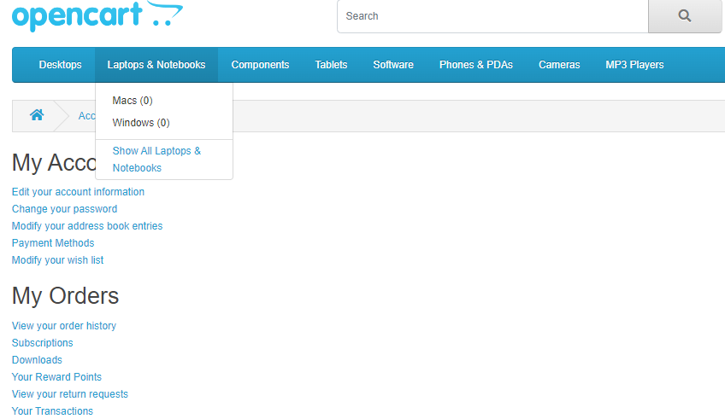
TC_LF_017 | (TS_002) Fungsi Login | Validasi Masuk ke Aplikasi, tutup Browser tanpa logout dan buka aplikasi di Browser lagi | 1. Buka URL Aplikasi (https://localhost/opencart1) di Browser apa pun yang didukung | 1. Klik Menu Drop 'my account' 2. Klik opsi 'Login' (Validasi ER-1) 3. Masukkan alamat email yang valid ke dalam kolom 'Alamat E-Mail' - <Refer Test Data> 4. Masukkan kata sandi yang valid ke kolom 'Password' - <Refer Test Data> 5. Klik tombol 'Login' 6. Tutup Browser 7. Buka Browser dan buka URL Aplikasi (ER-1) | Alamat Email - jonatan@gmail.com Kata sandi - 123456 | user akan tetap berada pada h alaman akun dan tidak dapat log out
TC_LF_018 | (TS_002) Fungsi Login | Validasi batas waktu Sesi Login | 1. Buka URL Aplikasi (https://localhost/opencart1) di Browser apa pun yang didukung | 1. Klik Menu Drop 'my account' 2. Klik opsi 'Login' (Validasi ER-1) 3. Masukkan alamat email yang valid ke dalam kolom 'Alamat E-Mail' - <Refer Test Data> 4. Masukkan kata sandi yang valid ke kolom 'Password' - <Refer Test Data> 5. Klik tombol 'Login' 6. tunggu selama 30 menit tanpa melakukan aksi 7. lakukan beberapa aksi pada aplikasi | Alamat Email - jonatan@gmail.com Kata sandi - 123456 | user akan otomati keluar dan mendapat pesan bahwa sesi telah berakhir
TC_LF_019 | (TS_002) Fungsi Login | validasi kemungkinan user dinavigasikan ke halamab berbeda melaluit halaman Login | 1. Buka URL Aplikasi (https://localhost/opencart1) di Browser apa pun yang didukung | 1. Klik pada Dropmenu 'my account' 2. Klik opsi 'Login' 3. Klik tombol 'continue' di bawah bagian 'new customer' (ER-1) 4. Arahkan kembali ke halaman Login dan klik opsi yang berbeda seperti ( Opsi Kolom Kanan, Opsi Header, Opsi Menu, Opsi Footer, dan opsi lainnya) (ER-2) | Tak diterapkan | user akan selalu dinavigasikan ke halaman registrasi akun | 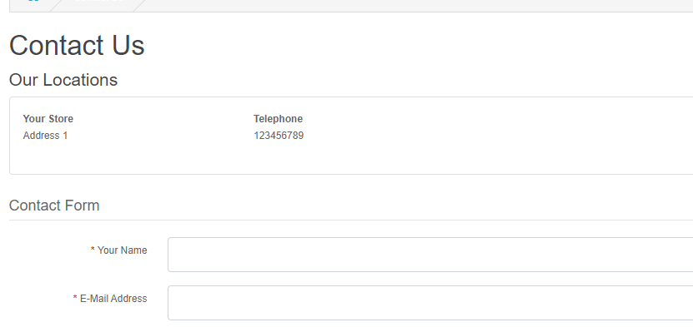
TC_LF_020 | (TS_002) Fungsi Login | Validasi berbagai cara menavigasi ke halaman Login | 1. Buka URL Aplikasi (https://localhost/opencart1) di Browser apa pun yang didukung | Validasi semua cara navigasi ke halaman Login di bawah ini: Cara 1 - Klik tautan 'Halaman Login' di halaman 'Daftar Akun' (ER-1) Cara 2 - Klik opsi 'Login' dari opsi 'Kolom Kanan' (ER-1) Cara 3 - Pilih opsi 'Login' dari Dropmenu 'Akun Saya' (ER-1) | Tak diterapkan | user akan selalu dinavigasikan ke halaman login | 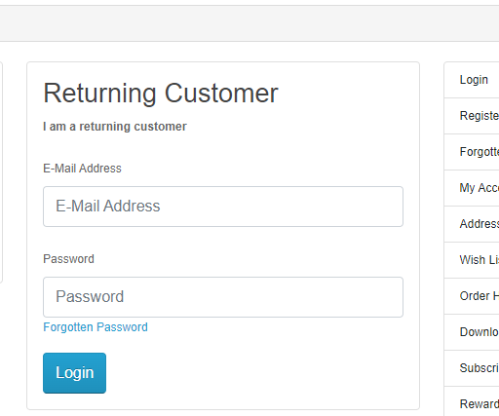
TC_LF_021 | (TS_002) Fungsi Login | Validasi breadcrumb, Judul Halaman, Judul Halaman dan URL Halaman dari halaman Login | 1. Buka URL Aplikasi (https://localhost/opencart1) di Browser apa pun yang didukung | 1. Klik Dropmenu 'my account' 2. Klik opsi 'Login' (ER-1) | Tak diterapkan | breadcrumb, Judul Halaman, Judul Halaman dan URL Halaman tidak ditampilkan
TC_LF_022 | (TS_002) Fungsi Login | Validasi UI halaman Login | 1. Buka URL Aplikasi (https://localhost/opencart1) di Browser apa pun yang didukung | 1. Klik Dropmenu 'my account' 2. Klik opsi 'Login' (ER-1) | Tak diterapkan | UI halaman login should adhere to the UI checklist
TC_LF_023 | (TS_002) Fungsi Login | Validasi fungsionalitas halaman Login di semua supported environments | 1. Buka URL Aplikasi (https://localhost/opencart1) di Browser apa pun yang didukung | 1. Klik Dropmenu 'my account' 2. Klik opsi 'Login' (ER-1) | Tak diterapkan | fungsi login akan dapat bekerja secara tepat pada semua supported environments

Logout
Test Case ID | Test Scenario | Test Case Title | Pre-requisites | Test Steps | Test Data | Actual Result | Screenshot

TC_LG_001 | (TS_003) Fungsi Logout | Validasi Logout dengan memilih opsi Logout dari dropmenu 'My account' | 1. Buka URL Aplikasi 2. User login | 1. Klik Dropmenu 'my account' 2. Pilih opsi 'Logout' (Verifikasi ER-1) 3. Klik tombol 'continue' (Verifikasi ER-2) | Tak diterapkan | Pengguna berhasil logout dan dibawa ke home page | 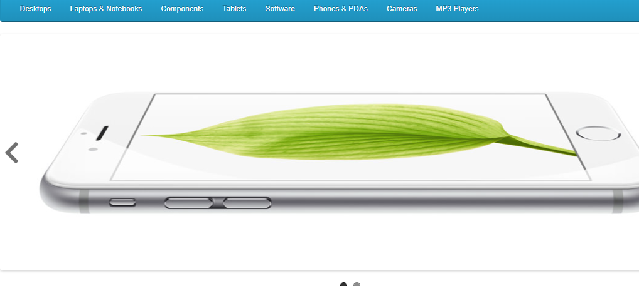
TC_LG_002 | (TS_003) Fungsi Logout | Validasi Logout dengan memilih opsi Logout dari opsi 'Kolom Kanan' | 1. Buka URL Aplikasi 2. User login dan berada di halaman 'Akun' | 1. Klik opsi 'Logout' dari Kolom Kanan (Verifikasi ER-1) 2. Klik tombol 'continue' (Verifikasi ER-2) | Tak diterapkan | Pengguna berhasil logout dan dibawa ke home page
TC_LG_003 | (TS_003) Fungsi Logout | Validasi status sesi Aplikasi, setelah masuk dan menutup Browser tanpa keluar | 1. Buka URL Aplikasi 2. User login | 1. Tutup Browser tanpa Logout 2. Buka Browser dan navigasikan aplikasi (Verifikasi ER-1) | Tak diterapkan | Aplikasi tidak logout dan sesi login tetap dipertahankan | 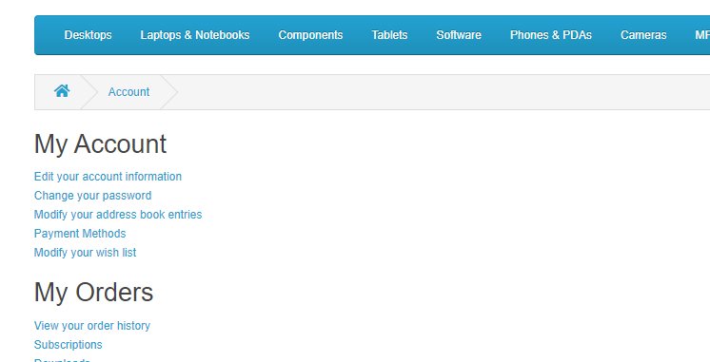
TC_LG_004 | (TS_003) Fungsi Logout | Validasi log out dan browsing kembali | 1. Buka URL Aplikasi 2. User login | 1. Klik pada Dropmenu 'my account' 2. Pilih opsi 'Logout' 3. Klik tombol kembali Browser (Verifikasi ER-1) | Tak diterapkan | 1.user tidak dapat masuk kehalaman akun 2. user akan dinavigasikan kehalaman fungsi login | 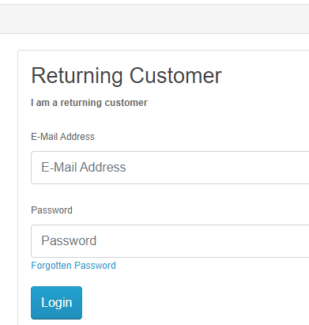
TC_LG_005 | (TS_003) Fungsi Logout | Opsi Validasi Logout tidak ditampilkan di bawah menu 'my account' sebelum masuk | 1. Buka URL Aplikasi | 1. Klik pada Dropmenu 'my account' (Verifikasi ER-1) | Tak diterapkan | 1. Opsi Logout tidak ditampilkan di bawah Dropmenu 'my account' | 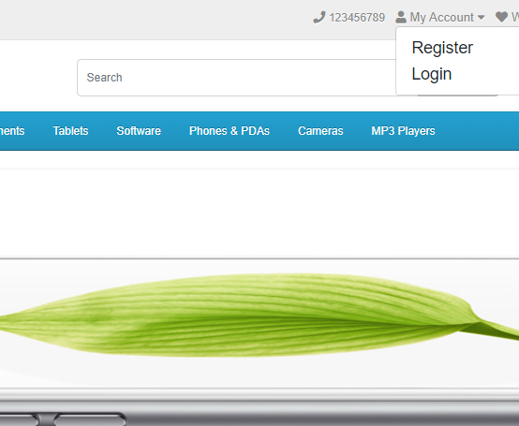
TC_LG_006 | (TS_003) Fungsi Logout | Opsi Validasi Logout tidak ditampilkan di bawah opsi 'Kolom Kanan' sebelum masuk | 1. Buka Aplikasi | 1. Klik pada Dropmenu 'my account' 2. Pilih opsi 'Register' (Verifikasi ER-1) | Tak diterapkan | 1. Opsi Logout tidak ditampilkan di kolom kanan | 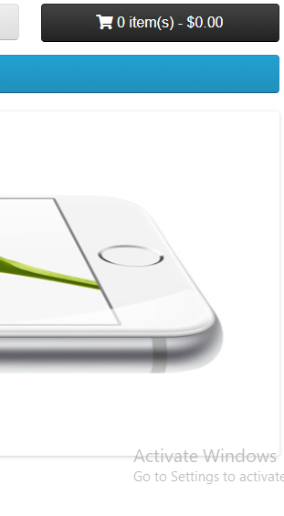
TC_LG_007 | (TS_003) Fungsi Logout | Validasi logout dari Akun dari satu tempat setelah login dari tempat yang berbeda | 1. Buka URL Aplikasi 2. user masuk ke Browser Firefox laptop Anda 3. Pengguna masuk dengan akun yang sama dengan langkah2 di browser Chrome perangkat Seluler Anda | 1. Klik pada Dropmenu 'my account' di Browser Firefox 2. Pilih opsi 'Logout' 3. Lakukan operasi apa pun yang mengharuskan pengguna untuk masuk, misalnya menavigasi ke halaman Buku Alamat di Browser Chrome perangkat Seluler (Verifikasi ER-1) | Alamat Email - jonatan@gmail.com Kata sandi - 123456 | 1. Pengguna juga logout di perangkat Seluler, alih-alih dinavigasi ke halaman buku Alamat
TC_LG_008 | (TS_003) Fungsi Logout | Validasi logout dan login segera setelah logout | 1. Buka URL Aplikasi 2. User login | 1. Klik Dropmenu 'my account' 2. Pilih opsi 'Logout' 3. Segera login kembali dengan akun yang sama atau berbeda (Verifikasi ER-1) | Alamat Email - jonatan1234@gmail.com Kata sandi - 1234567 | Akun yang Sama atau Akun berbeda dapat login | 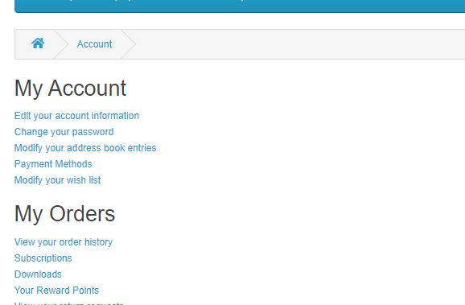
TC_LG_009 | (TS_003) Fungsi Logout | Validasi halaman 'Logout Akun' | 1. Buka URL Aplikasi 2. User login | 1. Klik Dropmenu 'my account' 2. Pilih opsi 'Logout' 3. Periksa Judul Halaman, Judul Halaman, URL Halaman dan Breadcrumb dari halaman 'Logout Akun' yang ditampilkan (Verifikasi ER-1) | Tak diterapkan | Judul Halaman yang Tepat, Judul Halaman, URL Halaman dan Breadcrumb ditampilkan untuk halaman 'Account Logout'
TC_LG_010 | (TS_003) Fungsi Logout | Validasi UI opsi Logout dan halaman 'Account Logout' | 1. Buka URL Aplikasi 2. User login | 1. Klik Dropmenu 'my account' 2. Pilih opsi 'Logout' (Verifikasi ER-1) | Tak diterapkan | UI yang sesuai dengan daftar periksa UI ditampilkan untuk opsi Logout ("my account" DropMenu dan Kolom Kanan) dan halaman 'Logout Akun'
TC_LG_011 | (TS_003) Fungsi Logout | Validasi fungsionalitas Logout di semua lingkungan yang didukung | 1. Buka URL Aplikasi 2. User login | 1. Klik Dropmenu 'my account' 2. Pilih opsi 'Logout' (Verifikasi ER-1) | Tak diterapkan | Fungsionalitas logout semua lingkungan yang didukung

